プログラムカウンタ+ROM
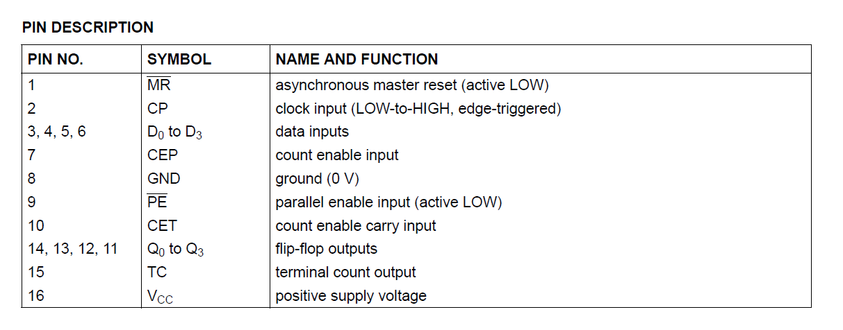
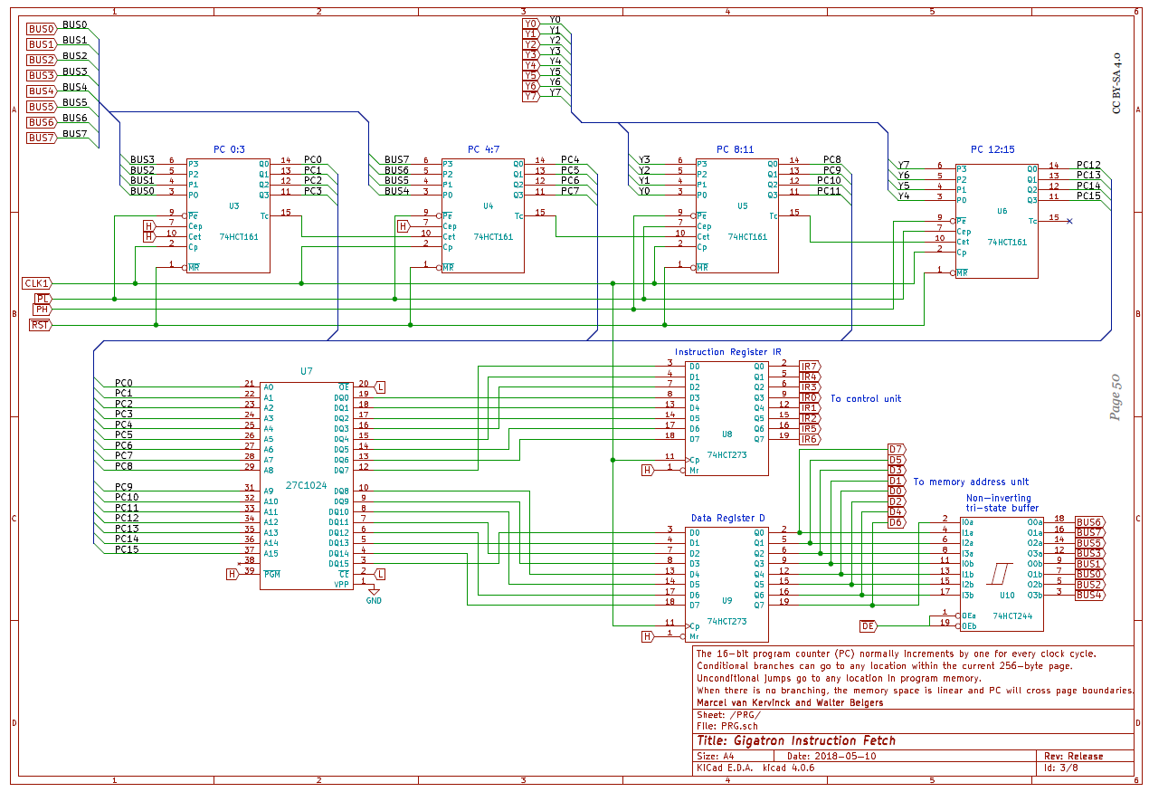
現実 |  |  |  | logisim
IC名称 | 役割 | 端子 | 詳細 | IC名称 | 役割 | 端子 | 詳細
74HCT161 | 4bitプログラムカウンタ | P3 | 入力 | カウンタ | 4bitプログラムカウンタ | R | リセット
 |  | P2 | 入力 |  |  | M1 | HIGHで入力値ロード
 |  | P1 | 入力 |  |  | M2 | M1~
 |  | P0 | 入力 |  |  | M3 | HIGHでカウントアップ
 |  | Pe~ | LOWの時次クロックの立ち上がりでP0~P3の値が出力に読み込まれる |  |  | M4 | M3~
 |  | Cep | Cep,Cet共にHighの時にカウントアップ実施 |  |  | G5 | HIGH⇒インクリメント LOW⇒デクリメント
 |  | Cet | Cep,Cet共にHighの時にカウントアップ実施 |  |  | 2,3,5+/C6・2,4,5- | クロック
 |  | Cp | クロック |  |  | 3CT,4CT | Carry
 |  | MR~ | LOWでリセット |  |  | IN_0 | 入力
 |  | Q0 | 出力 |  |  | IN_1 | 入力
 |  | Q1 | 出力 |  |  | IN_2 | 入力
 |  | Q2 | 出力 |  |  | IN_3 | 入力
 |  | Q3 | 出力 |  |  | OUT_0 | 出力
 |  | Tc | Carry |  |  | OUT_1 | 出力
 |  |  |  |  |  | OUT_2 | 出力
ROM | 27C1024 |  |  |  |  | OUT_3 | 出力

